POP
災害リスク確認シート

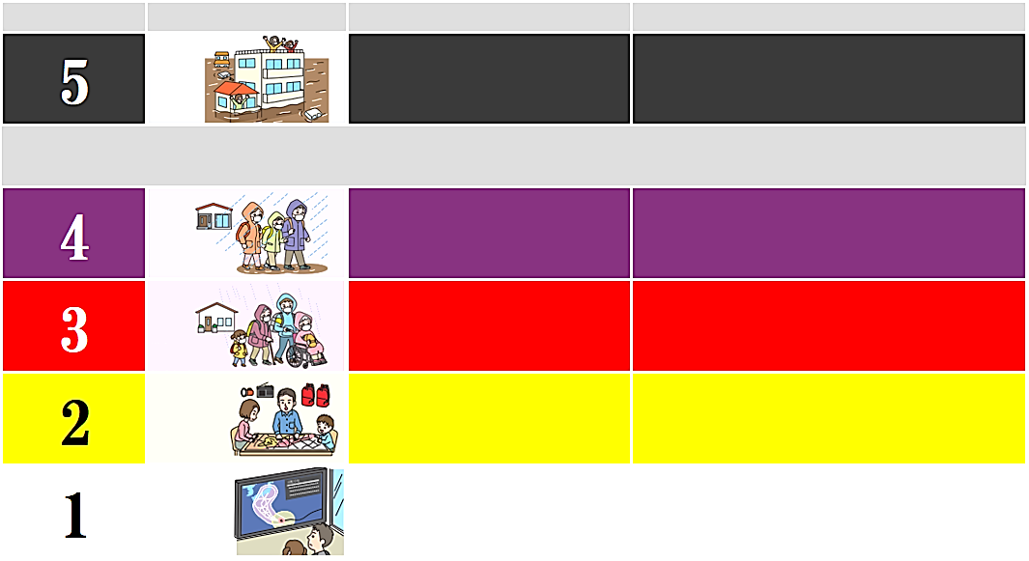
危険な場所から
高齢者等は避難
自らの避難行動を
確認する
とるべき行動
警戒レベル
状 況
避難情報等
高齢者等避難
＜警戒レベル4までに必ず避難！＞
避難指示
緊急安全確保
大雨・洪水・高潮注意報
災害の心構えを
高める
（気象庁）
命の危険
直ちに安全確保！
危険な場所から
全員避難
今後気象状況
悪化のおそれ
災害の
おそれあり
気象状況悪化
早期注意情報
（気象庁）
災害の
おそれ高い
災害発生
又は切迫

店舗番号
21002 | 豊橋店
海 抜 | 河川からの距離 |  |  |  | 海からの距離
18.6m | 0.2km |  |  |  | 8.4km
高波・洪水警報発令の際は |  | 危険レベル |  | 行動・対応
 |  | 1 |  | 危険度低い
大津波警報発令の際は |  | 危険レベル |  | 行動・対応
 |  | 1 |  | 危険度低い
高波・洪水警報発令時避難所 |  |  | 大津波警報発令時避難所
○○公園 |  |  | ■■小学校

緊 急 連 絡 先
携帯電話に必ず登録してください
氏 名
T E L
氏 名
T E L
氏 名
T E L
波戸 オフ郎
090-1234-5678
氏 名
T E L
氏 名
T E L
氏 名
T E L

運営会社本部
ハードオフ本部
株式会社ハードオフコーポレーション 新潟県新発田市新栄町3-1-13 TEL：0254-24-4344

